Visual Merchandising PDV
 CHECK LIST PUNTO DE VENTA LOMUS VISUAL MERCHANDISING |  |  |  |  | CODIGO:
 |  |  |  |  | FECHA:
 |  |  |  |  | VERSIÓN: 1
 |  |  |  |  | PAG: 1 DE 1
CALIFICACIÓN (CAL): (0) DEFICIENTE Y (1) BUENO: Todos los itéms serán evaluadados con relación a la inocuidad del producto.
Revisó: Eliana Marcela Rodríguez Garzón |  |  |  | Fecha:
ÁREA | Itém eval. | Aspecto | Observaciones | Evidencia Fotografica | Plan de Accion

UNIFORMES | PORCIONADORES Y BODEGA
 | 1 | Cofia
 | 2 | Tapabocas
 | 3 | Botas blancas
 | 4 | Uniforme antifluidos
 | 5 | Guantes
 | 6 | Delantal PVC
 | DOMICILIOS
 | 7 | Camisa Blanca Lomus
 | 8 | Jean Azul
 | 9 | Botas negras con puntera
 | ADMINISTRADOR Y TELEMERCADEO
 | 10 | Camisa Blanca Lomus
 | 11 | Pantalon Caqui
 | 12 | Botas Café con puntera
 | 13 | Cofia
ASEO Y ORDEN PDV | Zona N°1 FACHADA, EQUIPOS Y ESCRITORIOS
 | 14 | Fachada PDV
 | 15 | Parqueadero PDV
 | 16 | Aviso entrada PDV
 | 17 | Mesa y sillas para clientes
 | 18 | Mesa de PC caja registradora
 | 19 | Mesa de Telemercadeo
 | 20 | Pc Caja Registradora y Telemercadeo
 | Zona N°2 VITRINAS Y PORCIONADO
 | 21 | Vitrina Cortes de Carne
 | 22 | Vitrina Procesados
 | 23 | Mesa de porcionado
 | 24 | Nevera de Congelacion
 | 25 | Congelador
 | 26 | Piso
 | 27 | Iluminacion
 | 28 | Balanzas/ Gramera
 | 29 | Paredes, pisos, puertas y ventanas
 | 30 | Bolsas de Empaque
 | 31 | Cuchillos
 | Zona N°3 LAVADO Y EQUIPOS DE EMPAQUE
 | 32 | Zona de lavamanos
 | 33 | Tuberia de Desague
 | 34 | Canecas de Residuos
 | 35 | Maquina de Empaque al vacio
 | 36 | Maquina Moledora
 | 37 | Bolsas de empaque al vacio
 | Zona N°4 PASILLO Y ZONA TRASERA DE PORCIONADO
 | 38 | Dispensadores de Jabon y Desinfectante
 | 39 | Cortinas Plasticas
 | 40 | Pasillo de pdv a bodega
 | 41 | Techo de la Cava
 | 42 | Zona de porcionado trasera
 | 43 | Balanzas
 | 44 | Área de almacenamieno interno
 | 45 | Tablero de control
 | 46 | Sistema de Alarma
 | 47 | Puerta
 | 48 | Lámparas
 | 49 | Sistema de Cierre Cuarto de Refrigeracion
 | Zona N°5 CARGUE Y DESCARGUE
 | 50 | Tuberías parte externa
 | 51 | Armario elementos de aseo
 | 52 | Drenajes y rejillas
 | 53 | Canecas residuos sólidos
 | 54 | Alrededores
 | 55 | Lámparas
 | 56 | Zona de canastillas
 | 57 | Zona de lavado elementos de aseo
 | Zona N°5 AREA COLABORADORES
 | 58 | Mesa y sillas para alimentación
 | 59 | Baño
 | 60 | Lockers
 | PUNTAJE MÁXIMO |  |  | Puntaje Obtenido | % Cumplimiento

 | 60 |  |  | 0 | 0%

Visual Merchandising Vitrina
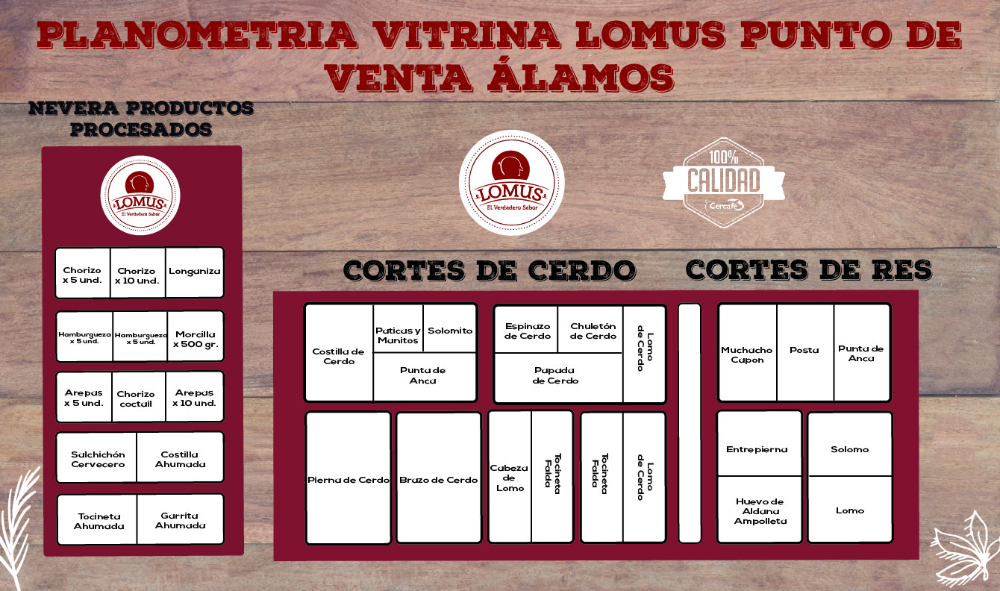
CHECK LIST PUNTO DE VENTA LOMUS VISUAL MERCHANDISING |  |  |  |  | CODIGO:
 |  |  |  |  | FECHA:
 |  |  |  |  | VERSIÓN: 1
 |  |  |  |  | PAG: 1 DE 1
CALIFICACIÓN (CAL): (0) DEFICIENTE Y (1) BUENO: Todos los itéms serán evaluadados con relación a la inocuidad del producto.
Revisó: Eliana Marcela Rodríguez Garzón |  |  |  | Fecha:
ÁREA | N° | Aspecto | Observaciones | Evidencia Fotografica | Plan de Accion

PROCESADOS | 1° Nivel de Exhibicion
 | 1 | Hamburguesa x 500 gr
 | 2 | Hamburguesa x 1000 gr
 | 2° Nivel de Exhibicion
 | 3 | Chorizo x 500 gr
 | 4 | Chorizo x 1000 gr
 | 5 | Chorizo Coctel x 500 gr
 | 3° Nivel de Exhibicion
 | 6 | Tocineta x 250 gr
 | 7 | Costilla Ahumada x 500 gr
 | 8 | Morcilla x 500 gr
 | 4° Nivel de Exhibicion
 | 10 | Salchichón x 500 gr
 | 11 | Garrita Ahumada x 500 gr.
 | 12 | Longaniza x 500 gr.
 | 5° Nivel de Exhibicion
 | 13 | Arepas x 10 y x 5 UND.

CORTES DE CERDO Y RES | CORTES DE CERDO
 | 14 | Costilla de Cerdo/ Espinazo
 | 15 | Solomito de Cerdo
 | 16 | Punta de Anca
 | 17 | Papada de Cerdo
 | 18 | Cabeza de Lomo
 | 19 | Pierna de Cerdo
 | 20 | Brazo de Cerdo
 | 21 | Lomo de Cerdo
 | 22 | Tocineta de Cerdo
 | CORTES DE RES
 | 23 | Capón de Res
 | 24 | Posta de Res
 | 25 | Punta de Res
 | 26 | Entrepierna de Res
 | 27 | Huevo de Aldana Ampolleta
 | 28 | Solomo de Res
 | 29 | Lomo de Res
 | PUNTAJE MÁXIMO |  |  | Puntaje Obtenido | % Cumplimiento

 | 29 |  |  | 0 | 0%

